コントローラーボタン配置図
コントローラ配置図
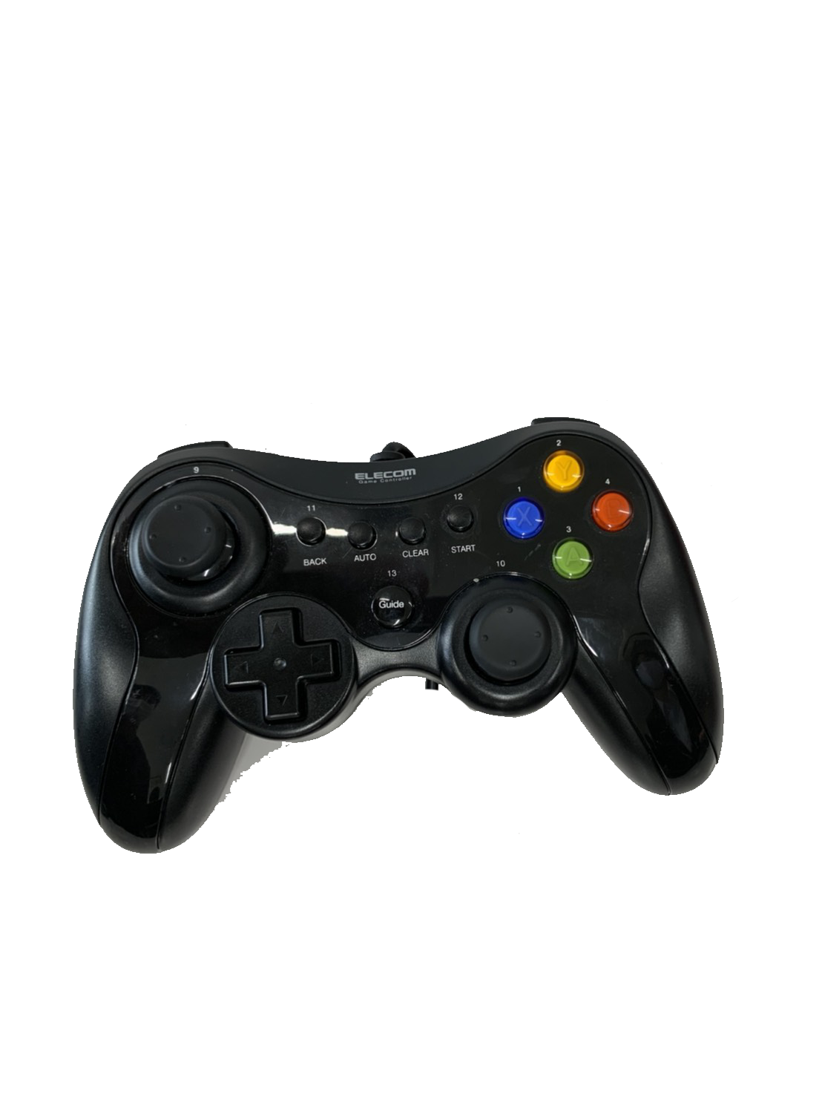
 | ボタン | 使用用途
 | 左ステック | 移動
 | 右スティック
 | A | 弾の発射
 | B
 | X | 近接攻撃
 | Y
 | R１ | ダッシュ
 | R２
 | L 1
 | L 2

フローチャート
ゲームの流れ
起動

見る
やめる
タイトル

スキップ
チュートリアル
Loading
終了

接続

プレイ

Loading

ランキング

リザルト

終了

